Foratura
COMMESSA FORATURA LAMIERINI
ALLUMINIO

Utensile punta elicoidale in acciao superrapido
D punta | 6 | mm
Angolo b | 120 | °

Materiale da forare
Alluminio con Rm | 220 | N/mm2
Profondità foro l | 4 | mm
Extracorsa e = e1+e2=(3-4)mm | 3 | mm

Parametri di taglio utensile da tabelle |  |  | min | max
Avanzamento a | 0.26 | mm/giro | 0.02 | 0.5
Velocità taglio vt | 85 | m/min | 50 | 120

Calcolo tempo di foratura
n°= 1000 vt / 3,14 D | 4509 | giri/min
Velocità di avanzamento punta
va = a * n | 1172 | mm/min
Tempo di foratura
t = l + e +D / 2tg(b/2) / va | 0.007 | min
 | 0.447 | s
Calcolo forza di foratura
Calcolo carico strappamento unitario del materiale
Ks = 5,4 * Rm | 1188 | N/mm2
Calcolo sezione del truciolo asportata da 1 dente dalla punta
S = (a/2)*(D/2) | 0.39 | mm2
Calcolo forza di taglio su 1 dente
F = Ks * S | 463.3 | N
Calcolo braccio forza di taglio
b= (0,45- 0,6) D | 3.6 | mm
Calcolo del Momento torcente da applicare
Mt = F * b | 1.7 | Nm
Potenza ideale assorbita dal motore
P id. = Mt * w | 787 | W
Calcolo forza assiale di penetrazione
ks sicur. (aria) | 1.2
Ft 1 tagliente = F sen(b/2) | 401 | N
P = ks * 2* Ft | 963 | N

Dimensionamento cilindro di foratura
pressione aria | 6 | BAR
Sezione cilindro pneumatico
A cilindro = P/p | 0.0016 | m2
Calcolo dimatro del cilindro
D cilindro = (4*A/3,14)^0,5 | 0.0452 | m2
 | 45 | mm
Verifica cilindro foratura
Diametro che garantisce l'ammortizzamento
massa movimentata | 20 | kg
D commerc. | 50 | mm
v ammortizzam. | 0.5 | m/s
corsa | 150 | mm
t corsa | 0.60 | s
t tot corsa+ foratura | 1.05 | s
La forza massima ottenibile in spinta
pressione | 6 | BAR
F max | 1178.1 | Pa
Valutiamo ora le forze di inerzia in gioco (a=cost)
a | 0.83 | m/s2
Fi inerzia | 16.67 | N
Ftot richiesta | 979.7 | N < F max --> OK

Dimensionamento cilindri di bloccaggio
f attrito (metallo/metallo) | 0.2
ks sicur. (aria) | 1.2
F di blocco (x attrito) | 235.12 | N
p | 6 | bar
A | 0.0004 | m2
D | 0.0223 | m | 22.3 | mm
Scelta diametro commerciale
D commerc. | 25 | mm
v ammortizzam. | 1 | m/s
F max | 294.5 | Pa
corsa | 100 | mm
t corsa | 0.20 | s
Valutiamo ora le forze di inerzia in gioco (a=cost)
m | 1 | kg
a | 5.00 | m/s2
Fi inerzia | 5.00 | N
Ftot richiesta | 240.1 | N < F max --> OK
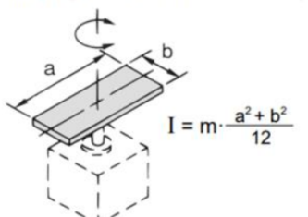
Massa e momento inerzia tavola rotante
r Alluminio | 2690.00 | kg/m3
m matrice | 0.66 | kg
J matrice | 538.22 | kg mm2
m tavola | 6.59 | kg
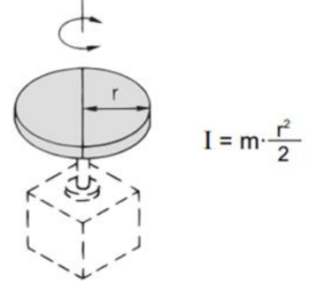
J tavola | 134556.04 | kg mm2
m cilindro | 4.75 | kg
J cilindro | 13362.79 | kg mm2
J tot | 148457.05 | kg mm2
 | 0.148 | kg m2
m tot tavola rotante | 12.0 | kg

Scelta cilindro rotante da catalogo
Fissiamo il tempo di rotazione e scegliamo il cilindro rotante
che soddisfa C motrice e E cinetica richieste
tempo rot. 180° | 2 | s
angolo di rotazione | 180 | ° --> | 3.14 | rad
a acc. angolare | 1.57 | rad/s2
w velocità angolare | 3.14 | rad/s
Cm coppia motrice | 0.233 | Nm
Ec energia cinetica | 0.732 | J

T ciclo foratura e preventivo commessa
t posizionamento pezzo | 10 | s
t rimozione pezzo | 5 | s
t tot ciclo | 22.14 | s
n° pezzi commessa | 5000
t tot. commessa | 110703 | s
 | 30.75 | ore
C orario totale | 50 | €/h
C attrezzaggio macchina | 500 | €
Preventivo commessa | 2038 | €

